Texto
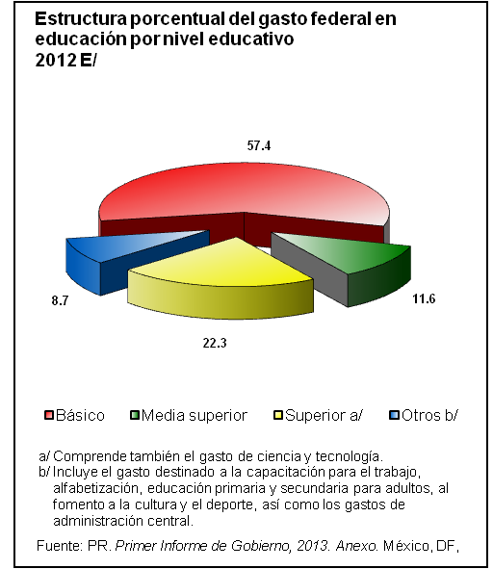
4. Educación

Este capítulo integra información sobre las principales características educativas de la población, captadas por el Conteo de Población y Vivienda 2005 y el Censo de Población y Vivienda 2010. Asimismo, se presentan estadísticas provenientes de la Secretaría de Educación Pública y del Informe de Gobierno de la Presidencia de la República, referidas a las siguientes categorías: número de alumnos, personal docente y escuelas, para los diferentes niveles educativos, a inicio y fin de cursos. También se consideran datos sobre la población atendida en el sistema de educación extraescolar (educación inicial, para adultos, sistemas abierto y semiescolarizado y para la población indígena), población atendida en educación especial, así como gasto ejercido en educación.
La mayor parte de la información se presenta para la serie 1995 a 2011 o 2012, con excepción de la proveniente del Conteo de Población y Vivienda y del Censo de Población y Vivienda, que corresponde a 2005 y 2010, respectivamente.

